예상 일정
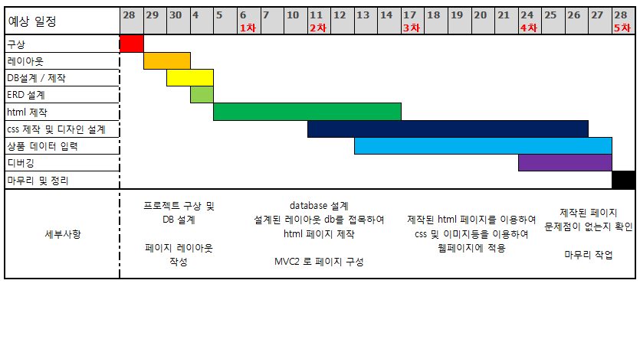
예상 일정 | 28 | 29 | 30 | 4 | 5 | 6 1차 | 7 | 10 | 11 2차 | 12 | 13 | 14 | 17 3차 | 18 | 19 | 20 | 21 | 24 4차 | 25 | 26 | 27 | 28 5차
구상
레이아웃
DB설계 / 제작
ERD 설계
html 제작
css 제작 및 디자인 설계
상품 데이터 입력
디버깅
마무리 및 정리
세부사항 | 프로젝트 구상 및 DB 설계 페이지 레이아웃 작성 |  |  |  |  | database 설계 설계된 레이아웃 db를 접목하여 html 페이지 제작 MVC2 로 페이지 구성 |  |  |  |  |  |  | 제작된 html 페이지를 이용하여 css 및 이미지등을 이용하여 웹페이지에 적용 |  |  |  |  |  | 제작된 페이지 문제점이 없는지 확인 마무리 작업

ERD
